初期画面表示
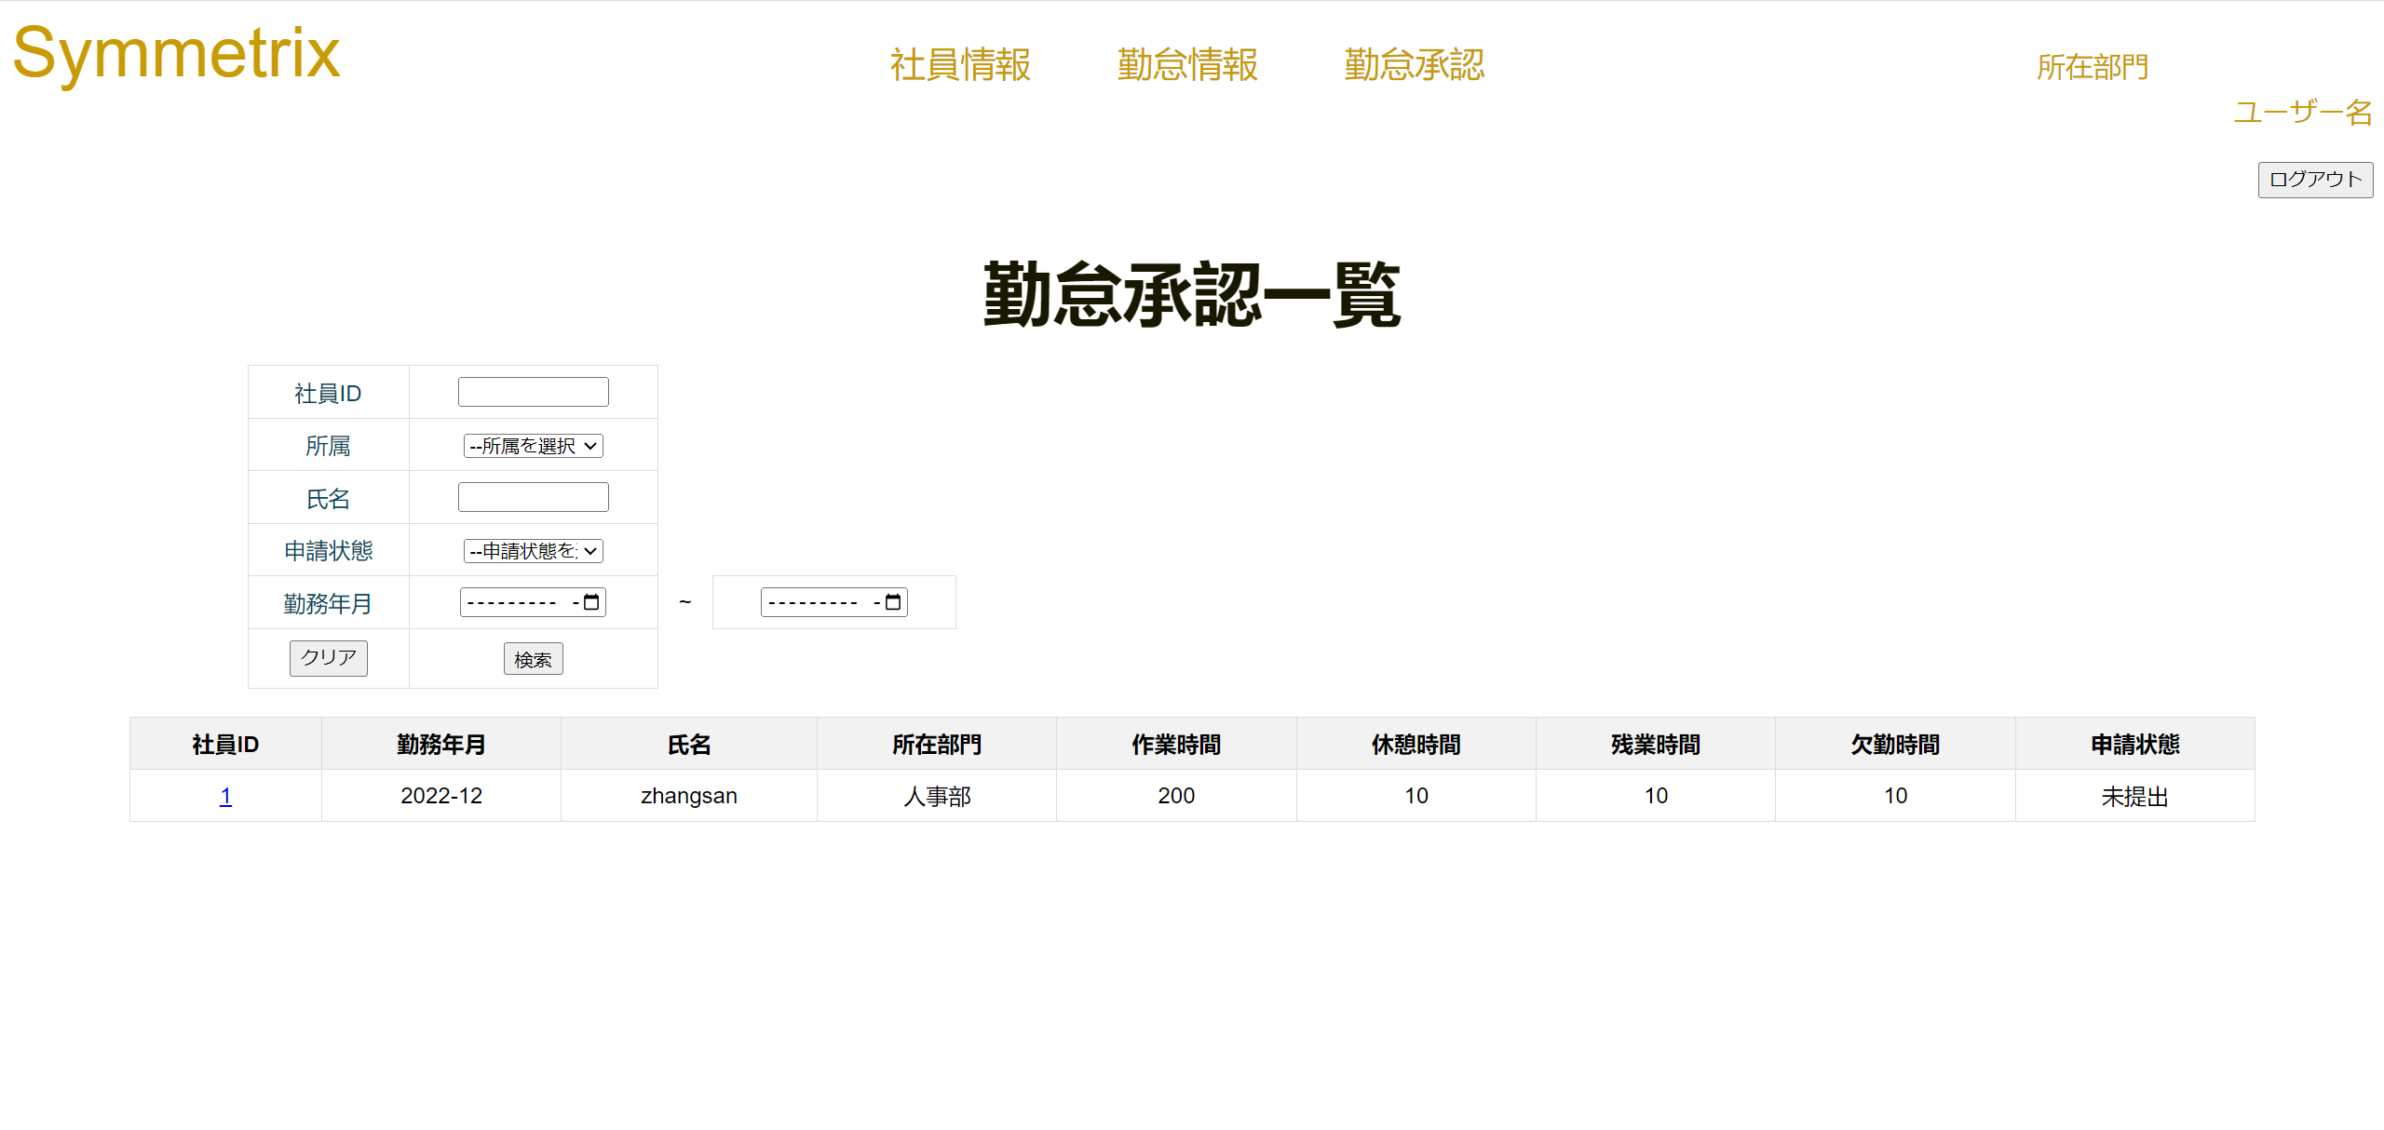
単体試験仕様書 |  | システムID | KS | 画面ID | KS007 | 作成者 | 陳徐輝 | 更新者
 |  | システム名称 | 勤怠システム | 画面名 | ログイン | 作成日 | 2022-06-23 | 更新日

 | 初期画面

ケース
単体試験仕様書 |  | システムID | KS | 画面ID |  |  |  | KS007 |  |  |  | 作成者 | 更新者
 |  | システム名称 | 勤怠システム | 画面名 |  |  |  | ログイン |  |  |  | 作成日 | 更新日

チェック内容
チェックポイント
 |  |  |  |  | 1 | 2 | 3 | 4 | 5 | 6 | 7
チェック条件 | 画面初期表示 |  |  |  | ○

 | 社員ID
 | 入力の場合 |  |  |  |  | ○

 | 所属
 | 入力の場合 |  |  |  |  |  | ○

 | 社員名
 | 入力の場合 |  |  |  |  |  |  | ○

 | 申請状態
 | 入力の場合 |  |  |  |  |  |  |  | ○

 | 勤務年月
 | start入力の場合 |  |  |  |  |  |  |  |  | ○
 | end入力の場合 |  |  |  |  |  |  |  |  |  | ○
確認内容

実施結果
実施者
検証日
確認者
確認日

ケース (境界値)
単体試験仕様書 |  | システムID | KS | 画面ID |  |  |  | KS007 |  | 作成者 | 更新者
 |  | システム名称 | 勤怠システム | 画面名 |  |  |  | ログイン |  | 作成日 | 更新日

チェック内容
チェックポイント
 |  |  |  |  | 1 | 2 | 3 | 4 | 5
チェック条件 | 入力されたパスワードの桁数
 | 1 |  |  |  | ○
 | 2 |  |  |  |  | ○
 | 8 |  |  |  |  |  | ○
 | 50 |  |  |  |  |  |  | ○
 | 51 |  |  |  |  |  |  |  | ○

 | 登録ボタンを押下する場合

確認内容 | エラー「パスワードが2桁以上50桁以下を入力してください。」が表示されること。 |  |  |  | ○ |  |  |  | ○
 | パスワード設定成功 |  |  |  |  | ○ | ○ | ○

実施結果
実施者
検証日
確認者
確認日

